Alytus
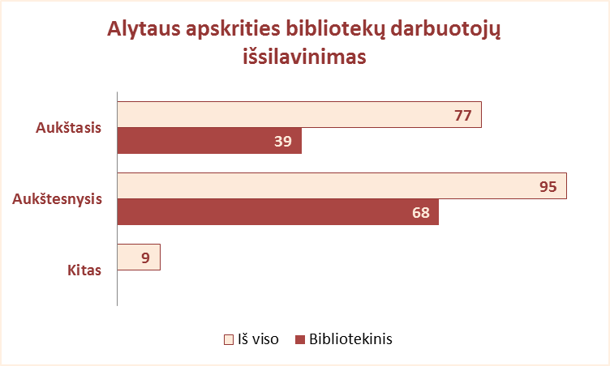
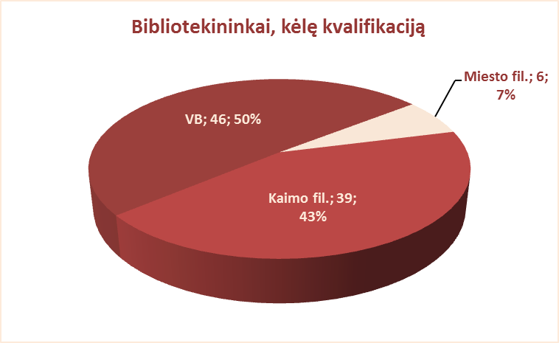
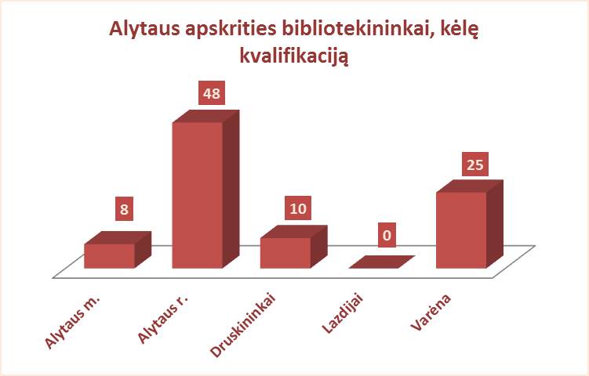
4.2. ALYTAUS APSKRITIES BIBLIOTEKININKŲ IŠSILAVINIMAS, KVALIFIKACIJA 2012 M.

Eil. Nr. | Savivaldybių viešosios bibliotekos | Aukštasis |  |  |  |  |  |  |  | Aukštesnysis |  |  |  |  |  |  |  | Kitas |  |  |  | Bibliotekininkų, kėlusių kvalifikaciją, sk.
 |  | Iš viso |  |  |  | Iš jų: bibliotekinis |  |  |  | Iš viso |  |  |  | Iš jų: bibliotekinis |  |  |  | Iš viso | VB | Miesto fil. | Kaimo fil.
 |  | Iš viso | VB | Miesto fil. | Kaimo fil. | Iš viso | VB | Miesto fil. | Kaimo fil. | Iš viso | VB | Miesto fil. | Kaimo fil. | Iš viso | VB | Miesto fil. | Kaimo fil. |  |  |  |  | Iš viso | VB | Miesto fil. | Kaimo fil.
1 | Alytaus m. | 18 | 17 | 1 | x | 11 | 10 | 1 | x | 7 | 4 | 3 | x | 6 | 3 | 3 | x | 0 | 0 | 0 | x | 8 | 7 | 1 | x
2 | Alytaus r. | 19 | 9 | 1 | 9 | 7 | 7 | 0 | 0 | 23 | 5 | 3 | 15 | 17 | 5 | 3 | 9 | 6 | 0 | 0 | 6 | 48 | 14 | 4 | 30
3 | Druskininkai | 5 | 4 | 0 | 1 | 3 | 3 | 0 | 0 | 14 | 9 | 2 | 3 | 14 | 9 | 2 | 3 | 0 | 0 | 0 | 0 | 10 | 7 | 1 | 2
4 | Lazdijai | 11 | 5 | 1 | 5 | 2 | 2 | 0 | 0 | 33 | 10 | 1 | 22 | 19 | 8 | 0 | 11 | 0 | 0 | 0 | 0 | 0 | 0 | 0 | 0
5 | Varėna | 24 | 15 | x | 9 | 16 | 12 | x | 4 | 18 | 6 | x | 12 | 12 | 6 | x | 6 | 3 | 0 | x | 3 | 25 | 18 | x | 7
Iš viso: |  | 77 | 50 | 3 | 24 | 39 | 34 | 1 | 4 | 95 | 34 | 9 | 52 | 68 | 31 | 8 | 29 | 9 | 0 | 0 | 9 | 91 | 46 | 6 | 39

Vilnius
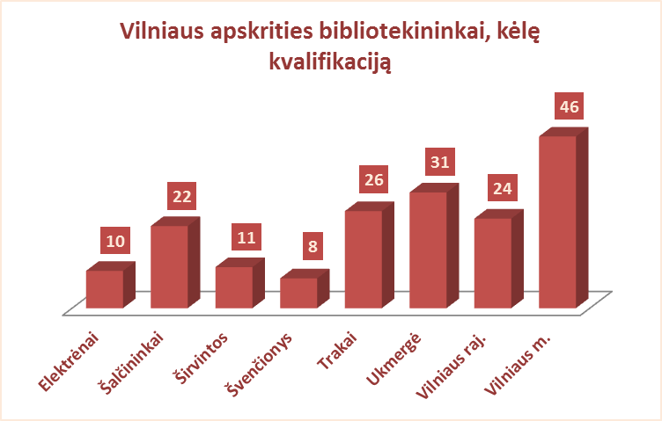
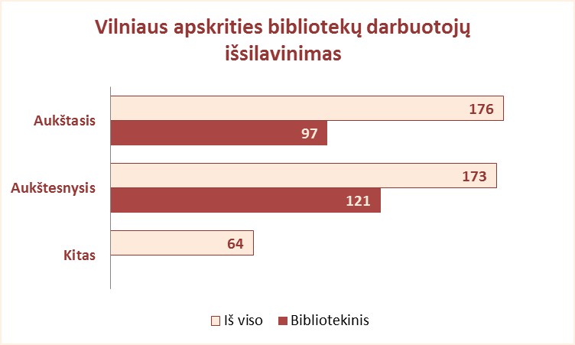
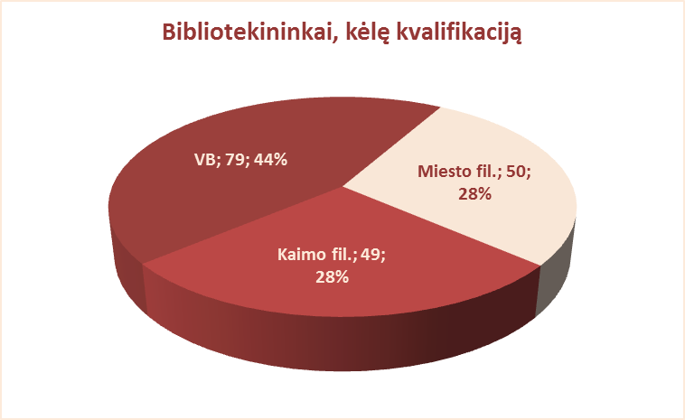
4.2. BIBLIOTEKININKŲ IŠSILAVINIMAS, KVALIFIKACIJA 2012 M.

Eil. Nr. | Savivaldybių viešosios bibliotekos | Aukštasis |  |  |  |  |  |  |  | Aukštesnysis |  |  |  |  |  |  |  | Kitas |  |  |  | Bibliotekininkų, kėlusių kvalifikaciją, sk.
 |  | Iš viso |  |  |  | Iš jų: bibliotekinis |  |  |  | Iš viso |  |  |  | Iš jų: bibliotekinis |  |  |  | Iš viso | VB | Miesto fil. | Kaimo fil.
 |  | Iš viso | VB | Miesto fil. | Kaimo fil. | Iš viso | VB | Miesto fil. | Kaimo fil. | Iš viso | VB | Miesto fil. | Kaimo fil. | Iš viso | VB | Miesto fil. | Kaimo fil. |  |  |  |  | Iš viso | VB | Miesto fil. | Kaimo fil.
1 | Elektrėnai | 8 | 6 | 1 | 1 | 3 | 3 | 0 | 0 | 20 | 9 | 3 | 8 | 13 | 7 | 3 | 3 | 2 | 1 | 0 | 1 | 10 | 7 | 1 | 2
2 | Šalčininkai | 6 | 4 | 0 | 2 | 0 | 0 | 0 | 0 | 21 | 6 | 4 | 11 | 21 | 6 | 4 | 11 | 20 | 4 | 2 | 14 | 22 | 7 | 2 | 13
3 | Širvintos | 17 | 6 | x | 11 | 10 | 5 | x | 5 | 15 | 9 | x | 6 | 10 | 8 | x | 2 | 4 | 0 | x | 4 | 11 | 7 | x | 4
4 | Švenčionys | 13 | 7 | 5 | 1 | 6 | 2 | 4 | 0 | 21 | 9 | 3 | 9 | 19 | 9 | 3 | 7 | 9 | 0 | 1 | 8 | 8 | 5 | 3 | 0
5 | Trakai | 22 | 13 | 3 | 6 | 8 | 4 | 1 | 3 | 9 | 2 | 2 | 5 | 4 | 1 | 2 | 1 | 3 | 0 | 1 | 2 | 26 | 12 | 6 | 8
6 | Ukmergė | 14 | 10 | 0 | 4 | 9 | 6 | 0 | 3 | 33 | 11 | 1 | 21 | 22 | 11 | 1 | 10 | 3 | 0 | 0 | 3 | 31 | 18 | 0 | 13
7 | Vilniaus raj. | 13 | 6 | 2 | 5 | 6 | 5 | 0 | 1 | 30 | 8 | 1 | 21 | 15 | 4 | 1 | 10 | 14 | 0 | 1 | 13 | 24 | 15 | 0 | 9
Iš viso: |  | 93 | 52 | 11 | 30 | 42 | 25 | 5 | 12 | 149 | 54 | 14 | 81 | 104 | 46 | 14 | 44 | 55 | 5 | 5 | 45 | 132 | 71 | 12 | 49
8 | Vilniaus m. | 83 | 10 | 73 | x | 55 | 8 | 47 | x | 24 | 4 | 20 | x | 17 | 3 | 14 | x | 9 | 1 | 8 | x | 46 | 8 | 38 | x
Iš viso: |  | 176 | 62 | 84 | 30 | 97 | 33 | 52 | 12 | 173 | 58 | 34 | 81 | 121 | 49 | 28 | 44 | 64 | 6 | 13 | 45 | 178 | 79 | 50 | 49

